기능 명세서
접속 화면


 | # | 기능명
 | 1 | 테이블을 출력할 건물 선택


 | #
 |  | 스크롤이 가능한 사이드바(단국대학교 캠퍼스맵)

테이블 출력 페이지

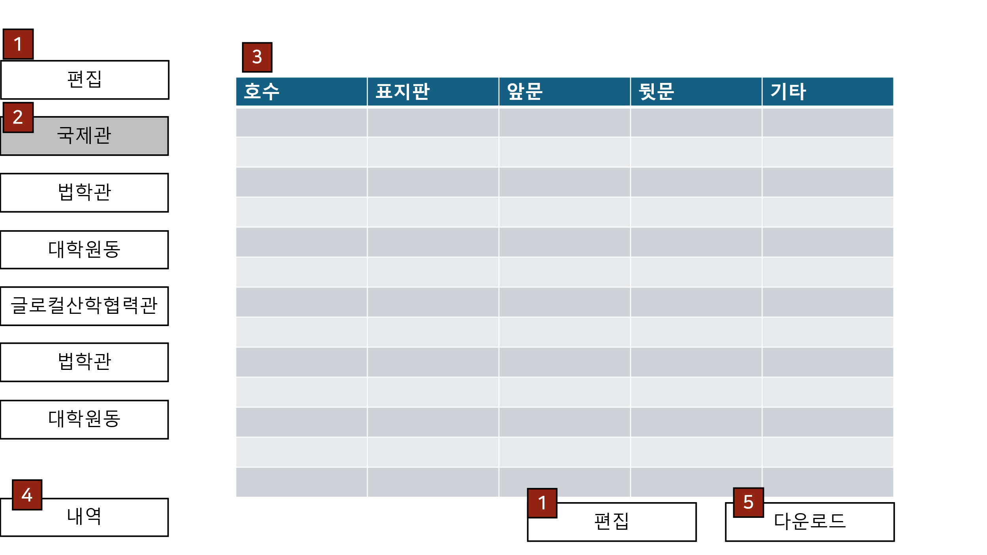
 | #
 | 1 | 링크 편집창 페이지로 이동
 | 2 | 링크 해당 건물 테이블 출력
 | 3 | 테이블 테이블 내용 출력
 | 4 | 링크 내역 페이지로 이동
 | 5 | 링크 다운로드

편집창

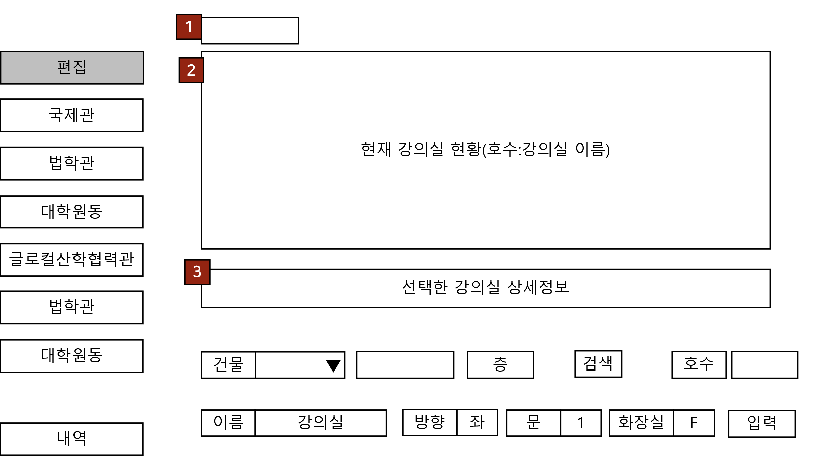
 | #
 | 1 | 선택한 건물 선택하지 않으면 "단국대"
 | 2 | div들 검색 결과 출력
 | 3 | 상세보기 해당 강의실의 모든 내용 출력

 | #
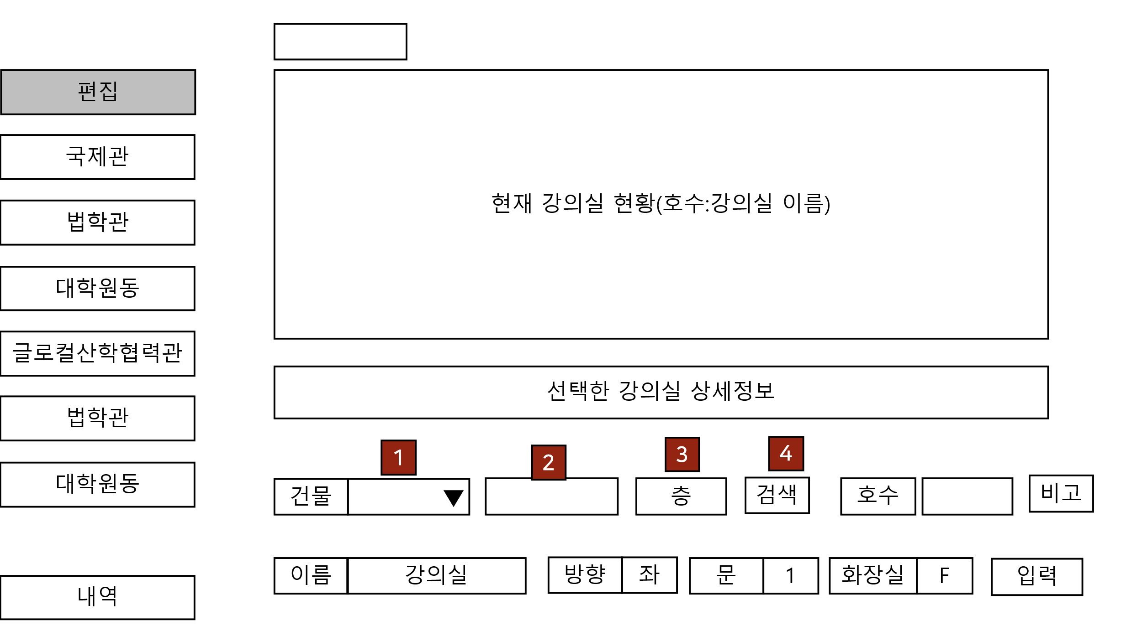 | 1 | 선택박스 - 건물 선택하기 - 기본 null - 2번 요소가 있으면 null 입력 가능 [에러] 건물을 선택해주세요
 | 2 | 입력박스 - 텍스트로 건물 선택- 1번 요소가 있으면 null 입력 가능 [에러] 건물 이름을 입력해주세요
 | 3 | 입력박스 - 텍스트로 해당 건물의 층 선택 - 0제외 음수, 양수 입력 가능 - 입력이 없다면 전체 출력 [에러] 올바른 층을 입력해주세요.
 | 4 | 버튼 - 1번 요소 또는 2번 요소의 내용검색 - 두 요소가 비었을 때 다시 요청 - 두 요소가 다른 내용일 때 1번 요소 우선 검색 - 검색 후 1, 2번 요소 유지
생성 및 수정

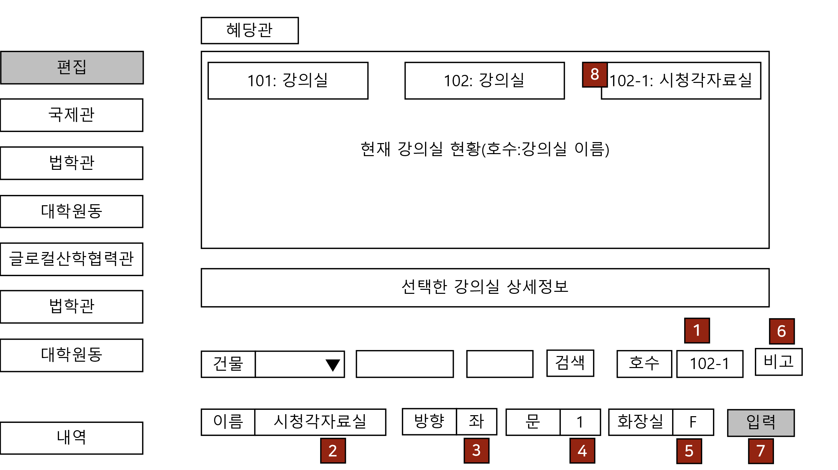
 | #
 | 1 | 입력박스 - 숫자 입력. B, -도 입력 가능 [에러] 호수를 다시 입력해주세요.
 | 2 | 입력박스 - 문자 입력, 빈칸 입력 가능
 | 3 | 토글 스위치 - 좌 또는 우
 | 4 | 토글 버튼 - 1~4, 식별불가
 | 5 | 체크박스 - 기본 체크 안함
 | 6 | 입력박스 - 1~5요소로 표현하지 못하는 내용 추가
 | 7 | 버튼 - 강의실이 선택되지 않다면 새로 추가 - 강의실이 선택되어 있으면 정보 수정 - 화장실이 T라면 호수 내용대신 해당 층의 99로 들어감
 | 8 | 버튼 - 입력으로 생성된 정보 표현

트레이스

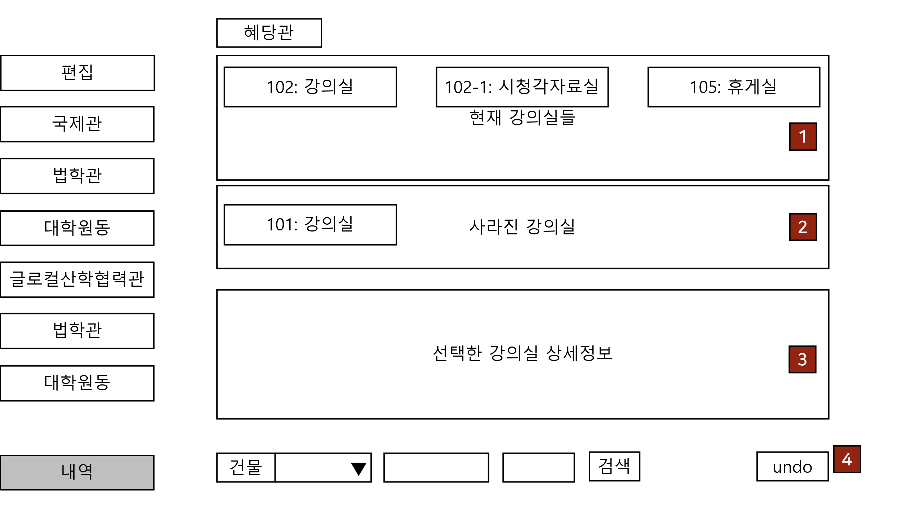
 | #
 | 1 | 테이블에 출력되는 강의실들
 | 2 | 1에 표현하지 못하는 강의실들
 | 3 | 선택한 강의실의 내역
 | 4 | 상세정보에서 선택한 부분까지 실행취소

